業務フロー_ゲーム及びコンテンツ公開用データ移動手順

ゲーム及びコンテンツサイト
管理システム

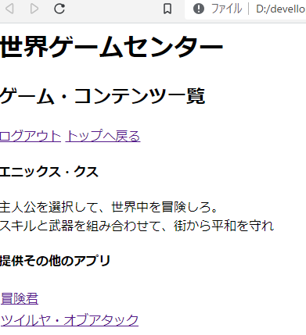
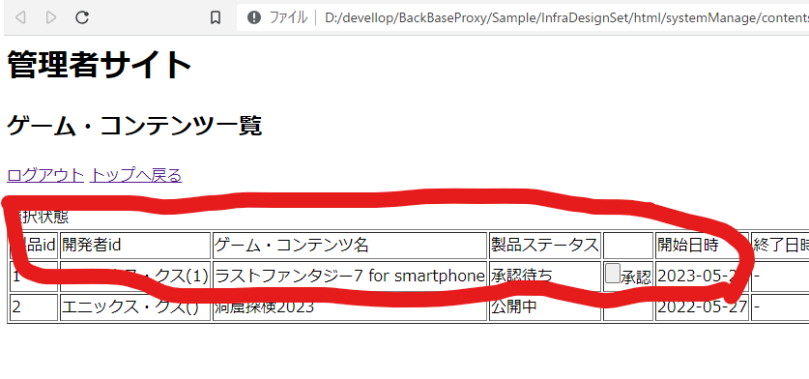
反映処理

申請処理

開発法人向け登録シ ステム

